fig1
Vols dans les véhicules : cumul trimestriel
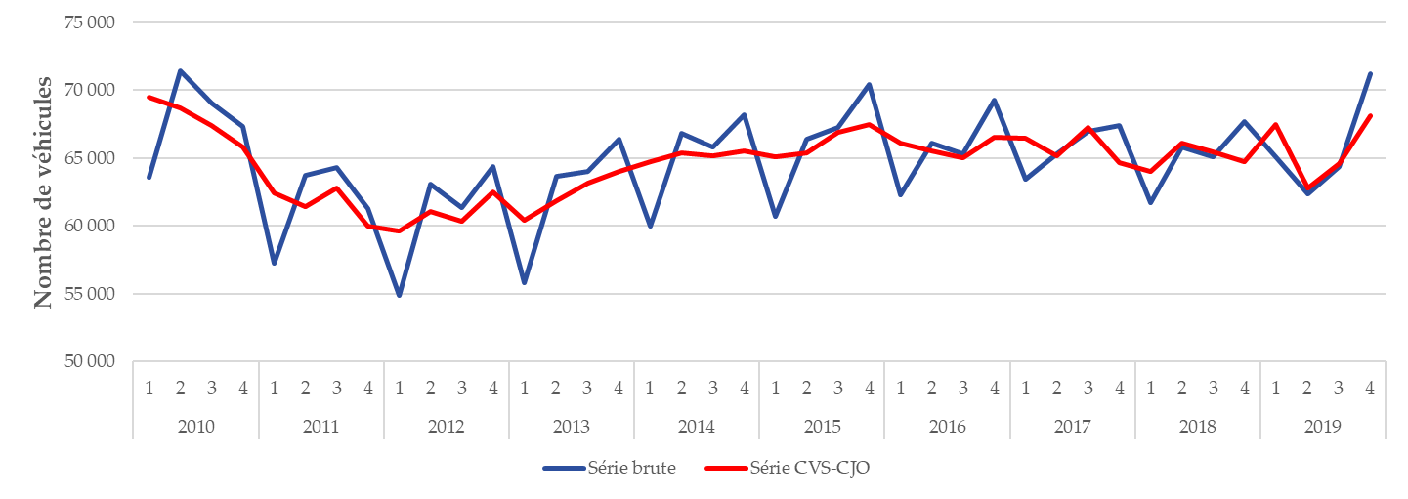

Champ : France métropolitaine.
Source : SSMSI, Base des crimes et délits enregistrés par la police et la gendarmerie, données provisoires.

 |  | Série brute | Série CVS-CJO
2010 | 1 | 63,580 | 69,459
 | 2 | 71,449 | 68,720
 | 3 | 69,063 | 67,420
 | 4 | 67,325 | 65,813
2011 | 1 | 57,217 | 62,409
 | 2 | 63,736 | 61,433
 | 3 | 64,293 | 62,779
 | 4 | 61,306 | 59,980
2012 | 1 | 54,846 | 59,621
 | 2 | 63,090 | 61,033
 | 3 | 61,348 | 60,365
 | 4 | 64,363 | 62,469
2013 | 1 | 55,783 | 60,440
 | 2 | 63,632 | 61,888
 | 3 | 64,040 | 63,161
 | 4 | 66,408 | 64,035
2014 | 1 | 60,013 | 64,767
 | 2 | 66,806 | 65,375
 | 3 | 65,806 | 65,181
 | 4 | 68,201 | 65,494
2015 | 1 | 60,732 | 65,123
 | 2 | 66,425 | 65,390
 | 3 | 67,236 | 66,927
 | 4 | 70,411 | 67,444
2016 | 1 | 62,262 | 66,122
 | 2 | 66,082 | 65,539
 | 3 | 65,314 | 65,055
 | 4 | 69,268 | 66,512
2017 | 1 | 63,453 | 66,461
 | 2 | 65,301 | 65,161
 | 3 | 66,958 | 67,255
 | 4 | 67,363 | 64,640
2018 | 1 | 61,728 | 64,031
 | 2 | 65,843 | 66,127
 | 3 | 65,098 | 65,485
 | 4 | 67,660 | 64,719
2019 | 1 | 65,108 | 67,480
 | 2 | 62,329 | 62,782
 | 3 | 64,340 | 64,614
 | 4 | 71,228 | 68,105

fig2
Nombre de vols dans les véhicules pour 1 000 habitants par taille d’unité urbaine, enregistrés en 2017-2019
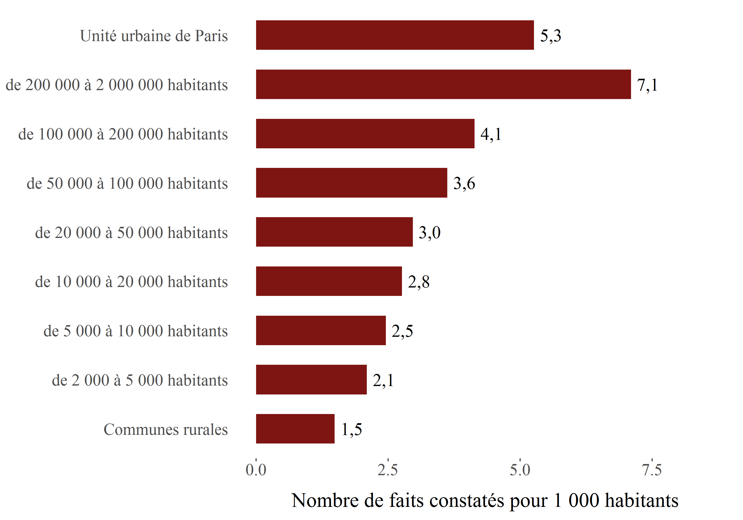

Champ : France métropolitaine.
Sources : SSMSI, Base des crimes et délits enregistrés par la police et la gendarmerie – Insee, recensement de la population.

Taille d'unité urbaine | Taux pour 1 000 habitants sur la période 2017-2019
Communes rurales | 1.5
de 2 000 à 5 000 habitants | 2.1
de 5 000 à 10 000 habitants | 2.5
de 10 000 à 20 000 habitants | 2.8
de 20 000 à 50 000 habitants | 3.0
de 50 000 à 100 000 habitants | 3.6
de 100 000 à 200 000 habitants | 4.1
de 200 000 à 2 000 000 habitants | 7.1
Unité urbaine de Paris | 5.3

fig3
Nombre de vols dans les véhicules pour 1 000 habitants par département en 2019
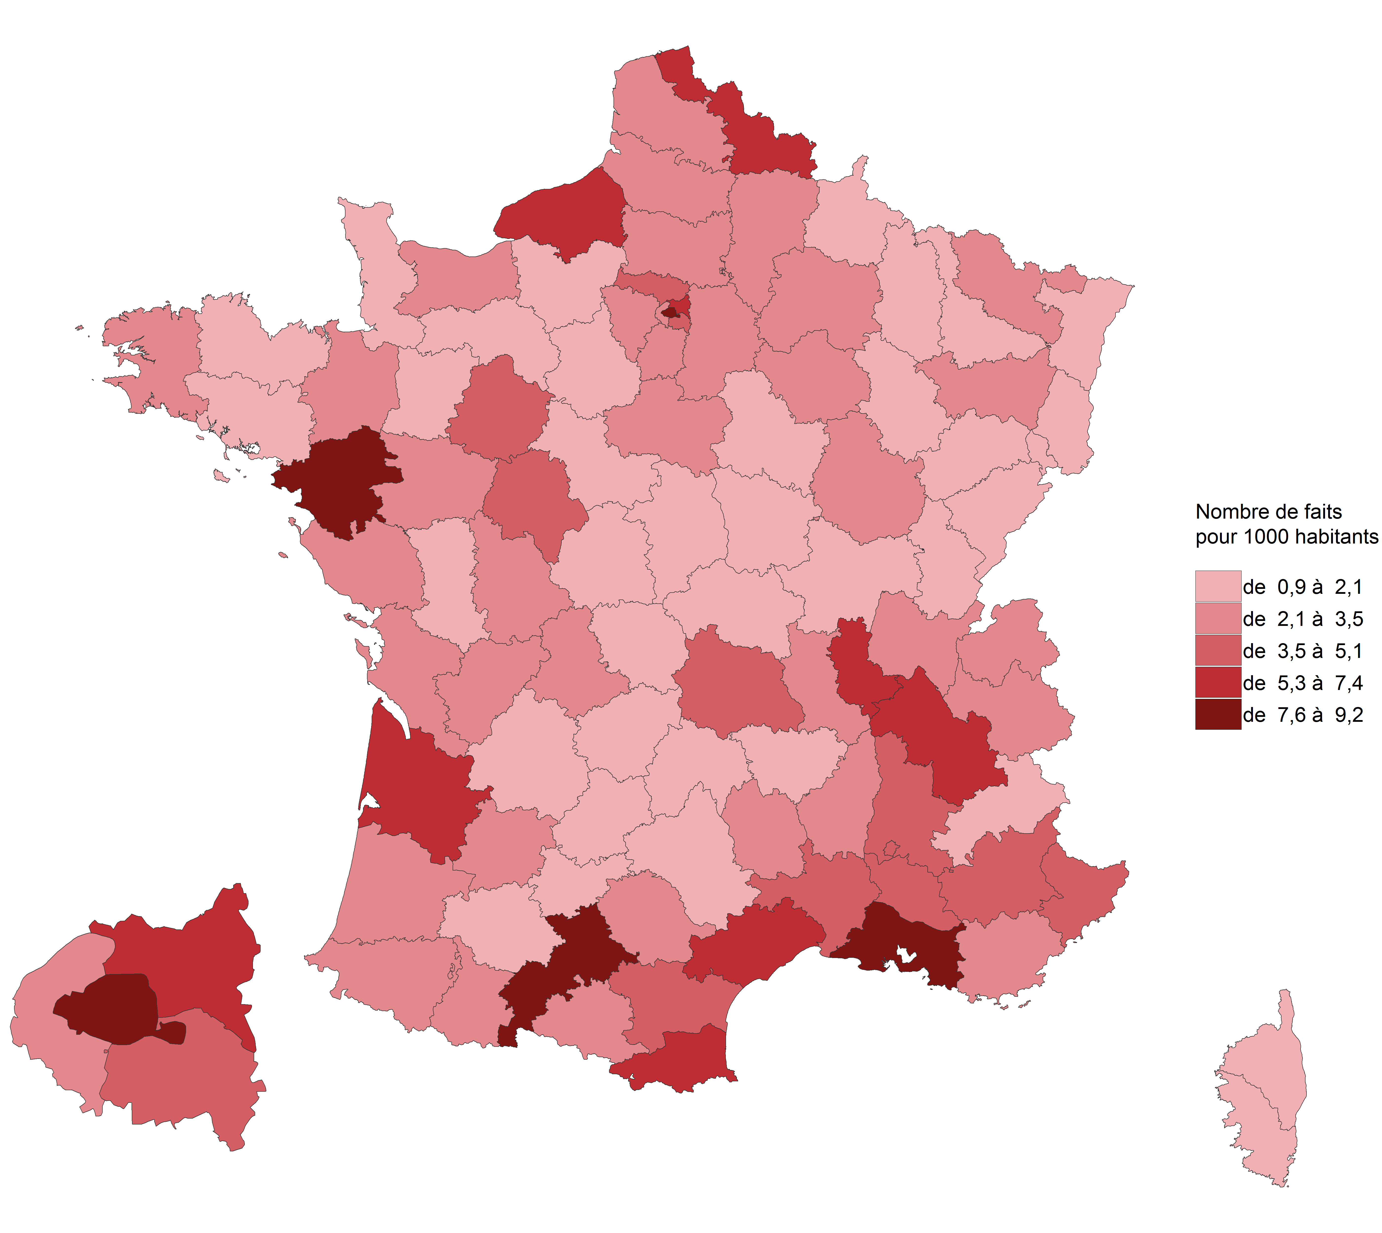

Champ : France métropolitaine.
Sources : SSMSI, Base des crimes et délits enregistrés par la police et la gendarmerie – Insee, recensement de la population.

Département | Taux pour 1 000 habitants en 2019
01 | 2.2
02 | 3.0
03 | 1.5
04 | 4.2
05 | 1.8
06 | 3.8
07 | 2.4
08 | 1.4
09 | 2.1
10 | 2.4
11 | 5.0
12 | 1.0
13 | 7.6
14 | 2.3
15 | 1.3
16 | 2.9
17 | 3.2
18 | 1.5
19 | 1.9
21 | 2.8
22 | 1.8
23 | 1.1
24 | 1.8
25 | 1.9
26 | 5.1
27 | 1.7
28 | 1.7
29 | 2.4
2A | 1.0
2B | 1.2
30 | 5.0
31 | 9.1
32 | 1.4
33 | 7.2
34 | 6.2
35 | 2.6
36 | 1.5
37 | 3.5
38 | 7.1
39 | 1.7
40 | 2.5
41 | 1.8
42 | 2.8
43 | 1.2
44 | 9.2
45 | 2.4
46 | 1.6
47 | 2.3
48 | 2.3
49 | 2.5
50 | 0.9
51 | 3.0
52 | 1.9
53 | 1.4
54 | 1.8
55 | 1.4
56 | 1.9
57 | 2.8
58 | 1.7
59 | 6.1
60 | 2.7
61 | 1.1
62 | 2.7
63 | 4.5
64 | 3.1
65 | 2.3
66 | 6.3
67 | 1.9
68 | 2.1
69 | 7.4
70 | 1.1
71 | 1.6
72 | 4.2
73 | 2.7
74 | 2.6
75 | 8.8
76 | 5.3
77 | 3.1
78 | 2.5
79 | 2.0
80 | 2.6
81 | 2.2
82 | 1.8
83 | 3.4
84 | 4.0
85 | 2.2
86 | 2.6
87 | 2.4
88 | 2.8
89 | 1.7
90 | 1.4
91 | 3.1
92 | 3.5
93 | 7.2
94 | 4.1
95 | 5.1

fig4
Evolution du nombre de vols dans les véhicules par département, entre 2018 et 2019
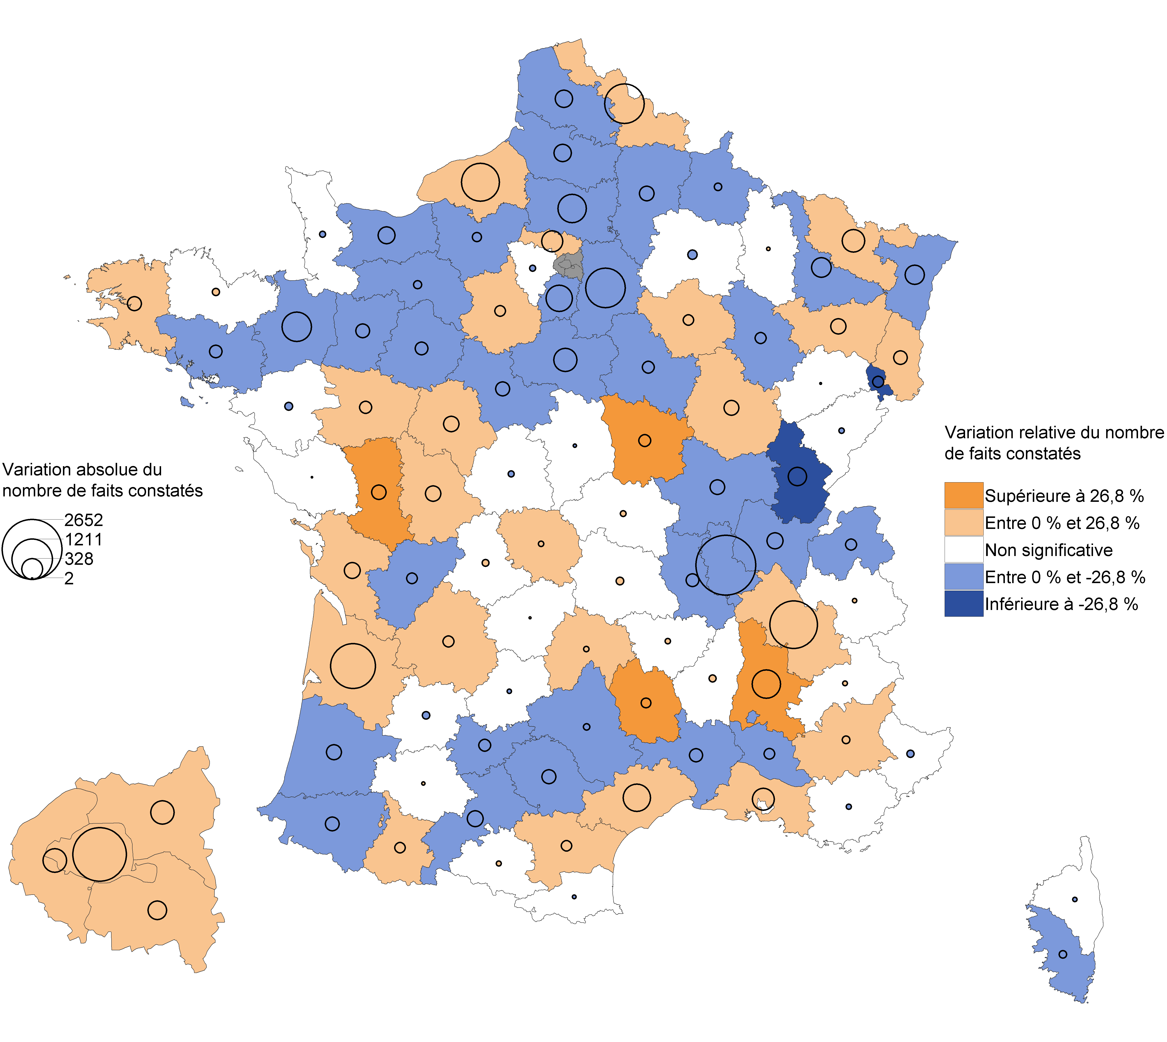

Champ : France métropolitaine.
Note de lecture : En 2019, les vols dans les véhicules ont fortement augmenté dans la Drôme par rapport à 2018. Dans la Marne, leur nombre a baissé mais avec une ampleur trop faible pour que cette évolution soit statistiquement significative.
Sources : SSMSI, Base des crimes et délits enregistrés par la police et la gendarmerie – Insee, recensement de la population.

Département | Évolution du nombre de faits entre 2018 et 2019 (en %) | [Attention, certaines évolutions annuelles ne sont pas statistiquement significatives (voir la carte associée)]
01 | -12.0
02 | -8.9
03 | 5.5
04 | 7.0
05 | 7.8
06 | -1.0
07 | 5.4
08 | -10.1
09 | 6.7
10 | 12.5
11 | 4.8
12 | -10.5
13 | 2.4
14 | -11.9
15 | 13.8
16 | -8.0
17 | 10.4
18 | -1.9
19 | 0.9
21 | 12.6
22 | 4.0
23 | 21.6
24 | 14.4
25 | -2.2
26 | 30.4
27 | -6.0
28 | 12.8
29 | 7.1
2A | -22.8
2B | -6.6
30 | -3.4
31 | -1.5
32 | 3.4
33 | 15.3
34 | 8.6
35 | -18.9
36 | -7.8
37 | 9.2
38 | 23.2
39 | -36.7
40 | -14.5
41 | -20.0
42 | -5.4
43 | 9.5
44 | -0.4
45 | -20.1
46 | -5.3
47 | -5.5
48 | 74.7
49 | 5.9
50 | -5.8
51 | -3.8
52 | -22.0
53 | -25.4
54 | -17.5
55 | 3.9
56 | -7.6
57 | 14.8
58 | 42.0
59 | 7.9
60 | -21.5
61 | -14.2
62 | -5.3
63 | 1.6
64 | -6.4
65 | 19.3
66 | -0.4
67 | -11.6
68 | 9.7
69 | -16.4
70 | -1.2
71 | -15.2
72 | -4.9
73 | 1.4
74 | -4.3
75 | 12.4
76 | 19.1
77 | -20.9
78 | -0.8
79 | 26.8
80 | -13.4
81 | -14.6
82 | -18.5
83 | -0.6
84 | -3.7
85 | -0.1
86 | 18.9
87 | 4.5
88 | 20.4
89 | -15.9
90 | -30.9
91 | -11.5
92 | 8.0
93 | 3.7
94 | 4.8
95 | 5.6

fig5
4. Vols d'accessoires sur véhicules : cumul trimestriel
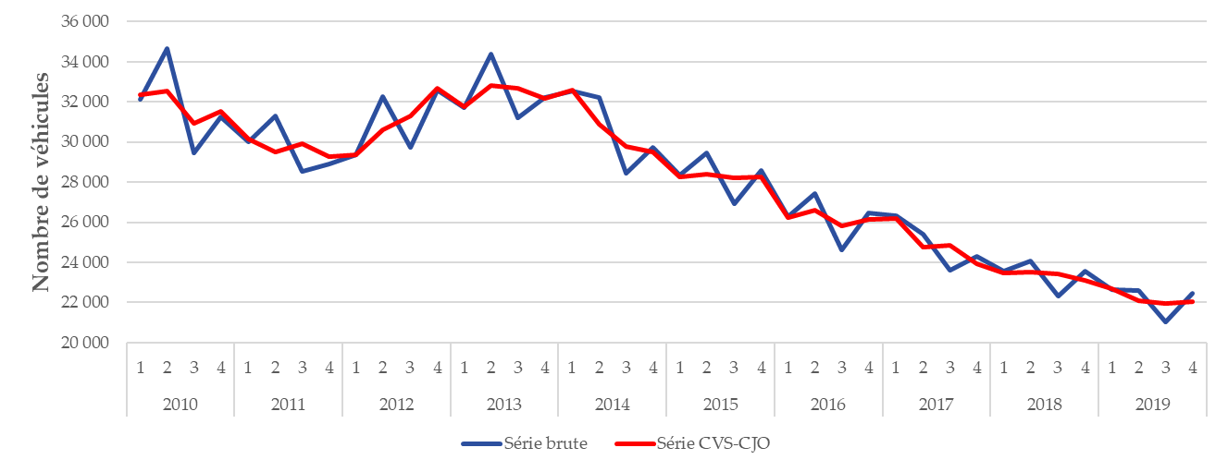

Champ : France métropolitaine.
Source : SSMSI, Base des crimes et délits enregistrés par la police et la gendarmerie, données provisoires.

 |  | Série brute | Série CVS-CJO
2010 | 1 | 32,116 | 32,337
 | 2 | 34,654 | 32,536
 | 3 | 29,473 | 30,945
 | 4 | 31,243 | 31,512
2011 | 1 | 29,990 | 30,142
 | 2 | 31,320 | 29,523
 | 3 | 28,522 | 29,929
 | 4 | 28,906 | 29,252
2012 | 1 | 29,369 | 29,367
 | 2 | 32,284 | 30,598
 | 3 | 29,730 | 31,294
 | 4 | 32,592 | 32,687
2013 | 1 | 31,693 | 31,752
 | 2 | 34,380 | 32,817
 | 3 | 31,193 | 32,686
 | 4 | 32,241 | 32,152
2014 | 1 | 32,526 | 32,591
 | 2 | 32,207 | 30,889
 | 3 | 28,429 | 29,796
 | 4 | 29,719 | 29,487
2015 | 1 | 28,330 | 28,276
 | 2 | 29,440 | 28,418
 | 3 | 26,901 | 28,227
 | 4 | 28,595 | 28,236
2016 | 1 | 26,277 | 26,231
 | 2 | 27,414 | 26,602
 | 3 | 24,607 | 25,813
 | 4 | 26,462 | 26,124
2017 | 1 | 26,315 | 26,185
 | 2 | 25,405 | 24,738
 | 3 | 23,597 | 24,828
 | 4 | 24,312 | 23,921
2018 | 1 | 23,572 | 23,474
 | 2 | 24,072 | 23,493
 | 3 | 22,313 | 23,439
 | 4 | 23,555 | 23,083
2019 | 1 | 22,638 | 22,665
 | 2 | 22,610 | 22,086
 | 3 | 21,035 | 21,957
 | 4 | 22,445 | 22,031

fig6
Nombre de vols d’accessoires sur les véhicules pour 1 000 habitants par taille d’unité urbaine, enregistrés en 2019
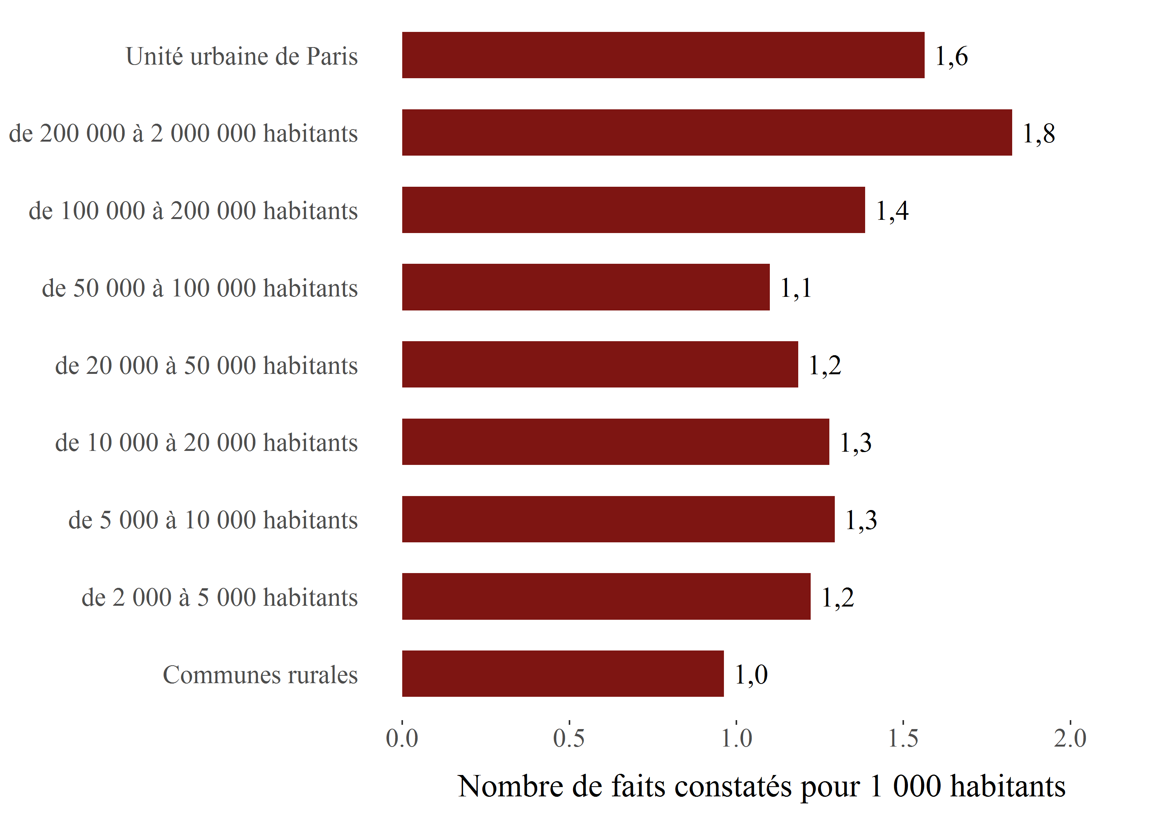

Champ : France métropolitaine.
Sources : SSMSI, Base des crimes et délits enregistrés par la police et la gendarmerie – Insee, recensement de la population.

Taille d'unité urbaine | Taux pour 1 000 habitants sur la période 2019
Communes rurales | 1.0
de 2 000 à 5 000 habitants | 1.2
de 5 000 à 10 000 habitants | 1.3
de 10 000 à 20 000 habitants | 1.3
de 20 000 à 50 000 habitants | 1.2
de 50 000 à 100 000 habitants | 1.1
de 100 000 à 200 000 habitants | 1.4
de 200 000 à 2 000 000 habitants | 1.8
Unité urbaine de Paris | 1.6

fig7
Nombre de vols d’accessoires sur les véhicules pour 1 000 habitants par département en 2019
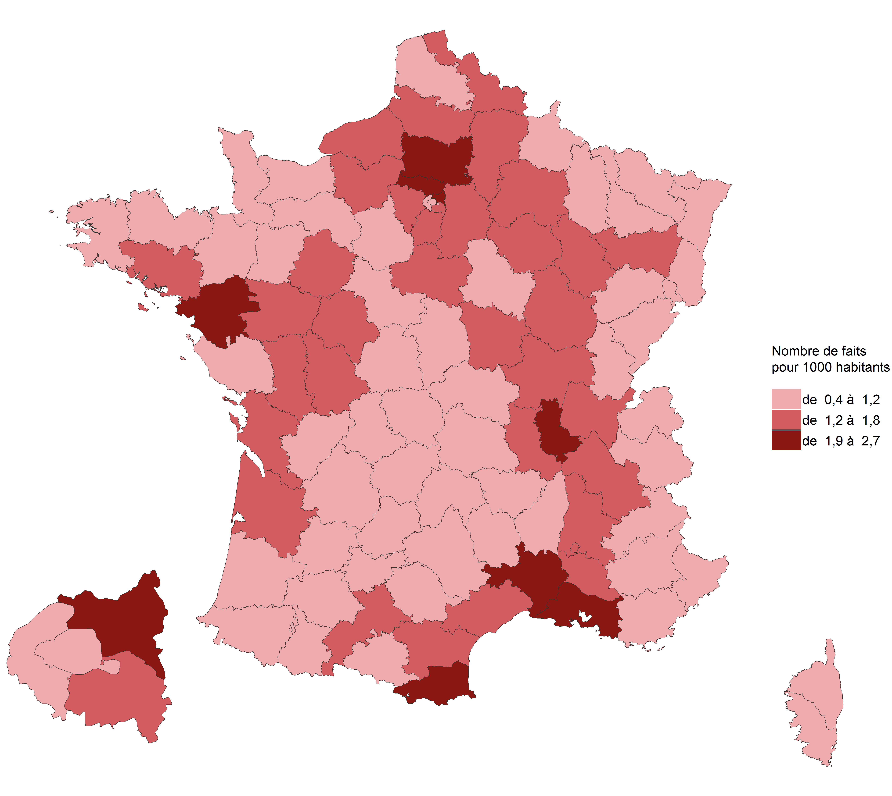

Champ : France métropolitaine.
Sources : SSMSI, Base des crimes et délits enregistrés par la police et la gendarmerie – Insee, recensement de la population.

Département | Taux pour 1 000 habitants en 2019
01 | 1.4
02 | 1.4
03 | 0.9
04 | 0.8
05 | 0.6
06 | 1.1
07 | 1.1
08 | 1.1
09 | 0.9
10 | 1.4
11 | 1.2
12 | 0.5
13 | 2.7
14 | 0.9
15 | 0.7
16 | 1.1
17 | 1.6
18 | 1.2
19 | 0.7
21 | 1.3
22 | 0.9
23 | 0.8
24 | 0.8
25 | 0.8
26 | 1.6
27 | 1.4
28 | 1.0
29 | 0.9
2A | 1.1
2B | 1.1
30 | 1.9
31 | 1.7
32 | 0.7
33 | 1.6
34 | 1.5
35 | 1.1
36 | 1.1
37 | 1.8
38 | 1.6
39 | 1.2
40 | 0.9
41 | 1.2
42 | 1.4
43 | 0.5
44 | 2.5
45 | 1.3
46 | 1.0
47 | 0.8
48 | 0.7
49 | 1.4
50 | 0.6
51 | 1.7
52 | 1.5
53 | 0.8
54 | 1.0
55 | 1.2
56 | 1.7
57 | 0.9
58 | 1.4
59 | 1.7
60 | 2.0
61 | 1.1
62 | 1.0
63 | 0.9
64 | 1.0
65 | 0.9
66 | 2.0
67 | 0.6
68 | 0.4
69 | 1.9
70 | 0.7
71 | 1.2
72 | 1.2
73 | 0.8
74 | 0.7
75 | 1.0
76 | 1.5
77 | 1.7
78 | 1.3
79 | 1.2
80 | 1.5
81 | 0.7
82 | 0.8
83 | 1.0
84 | 1.3
85 | 1.0
86 | 1.7
87 | 0.8
88 | 1.4
89 | 1.1
90 | 0.5
91 | 1.6
92 | 1.1
93 | 2.2
94 | 1.5
95 | 2.4

fig8
Evolution du nombre de vols d’accessoires sur les véhicules par département, entre 2018 et 2019
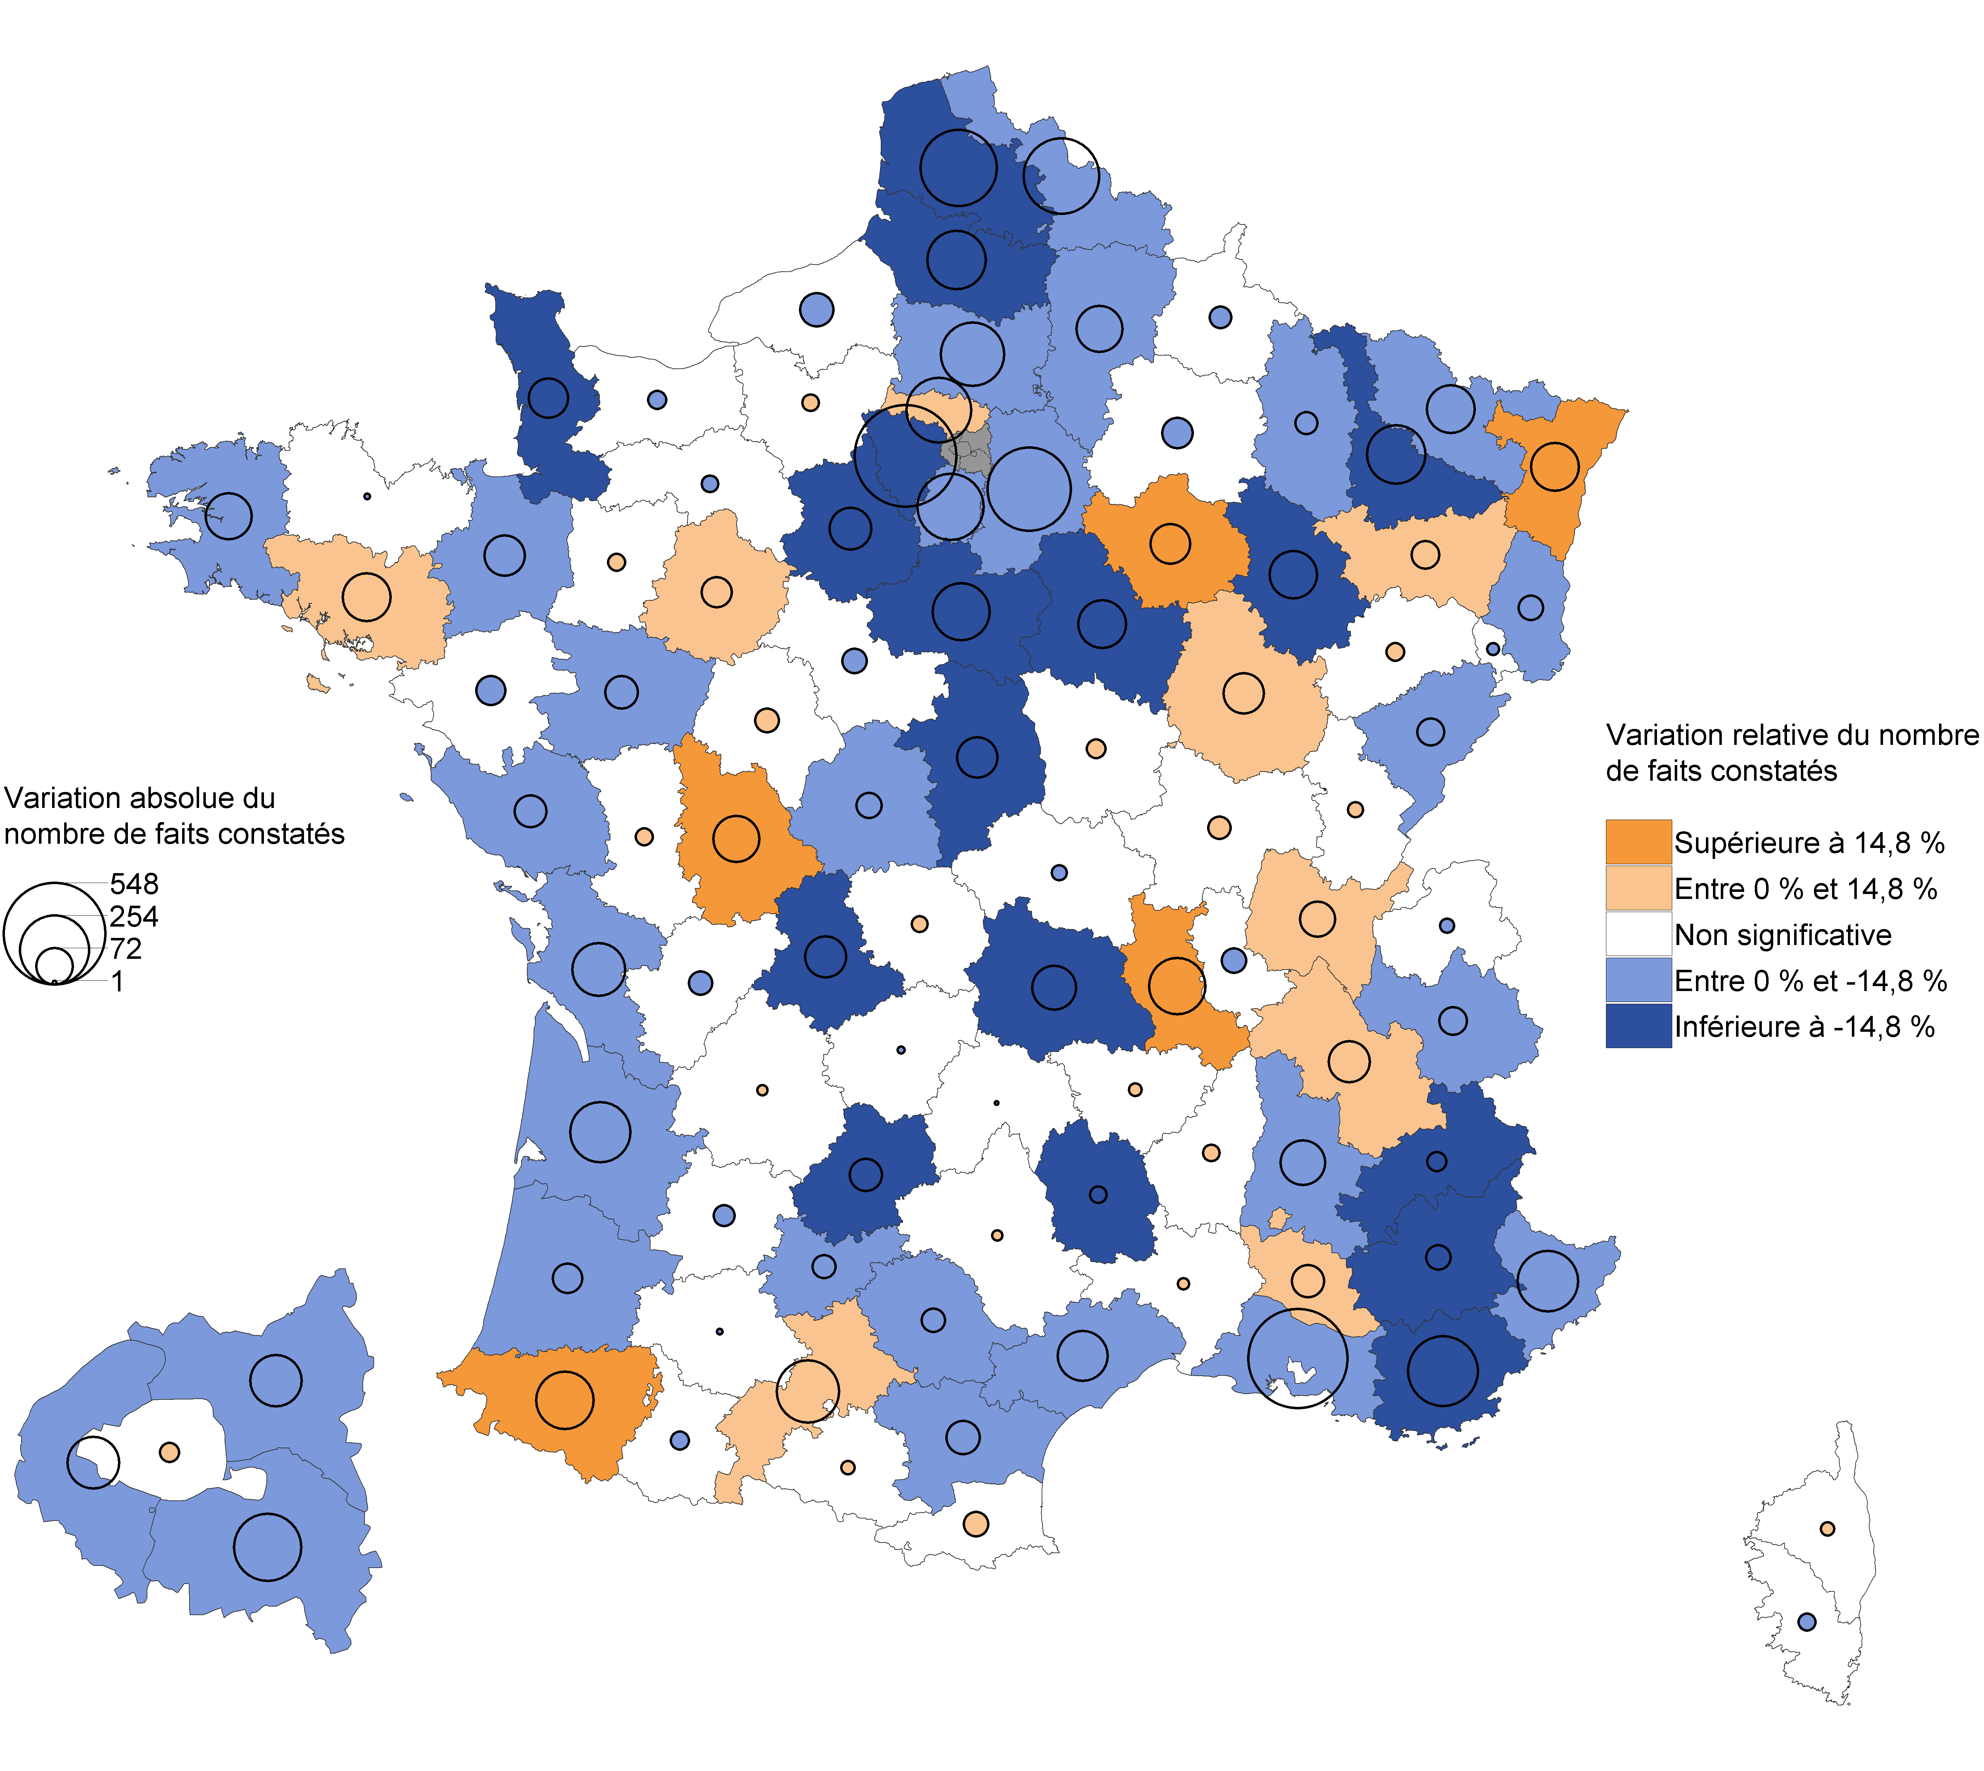

Champ : France métropolitaine.
Note de lecture : En 2019, les vols d’accessoires sur les véhicules ont fortement diminué dans les Pas-de-Calais par rapport à 2018. En Ardèche, leur nombre a augmenté mais avec une ampleur trop faible pour que cette évolution soit statistiquement significative.
Sources : SSMSI, Base des crimes et délits enregistrés par la police et la gendarmerie – Insee, recensement de la population.

Département | Évolution du nombre de faits entre 2018 et 2019 (en %) | [Attention, certaines évolutions annuelles ne sont pas statistiquement significatives (voir la carte associée)]
01 | 7.9
02 | -13.5
03 | -4.2
04 | -18.8
05 | -19.6
06 | -14.6
07 | 4.5
08 | -7.3
09 | 7.6
10 | 23.8
11 | -11.7
12 | 4.3
13 | -8.9
14 | -2.8
15 | -1.0
16 | -7.2
17 | -12.9
18 | -19.7
19 | -1.9
21 | 13.8
22 | -0.4
23 | 16.5
24 | 2.0
25 | -8.4
26 | -11.7
27 | 1.9
28 | -18.1
29 | -12.5
2A | -8.5
2B | 5.6
30 | 0.5
31 | 10.0
32 | -1.5
33 | -7.3
34 | -7.5
35 | -7.0
36 | -11.7
37 | 3.0
38 | 4.6
39 | 4.5
40 | -11.1
41 | -7.7
42 | 18.2
43 | 7.8
44 | -1.3
45 | -17.0
46 | -23.9
47 | -8.5
48 | -22.7
49 | -4.8
50 | -21.6
51 | -5.0
52 | -30.7
53 | 6.6
54 | -20.0
55 | -10.7
56 | 10.9
57 | -11.4
58 | 6.9
59 | -6.3
60 | -11.2
61 | -4.4
62 | -16.8
63 | -14.8
64 | 33.1
65 | -8.2
66 | 3.4
67 | 22.9
68 | -10.3
69 | -0.9
70 | 10.8
71 | 4.2
72 | 7.5
73 | -10.4
74 | -2.0
75 | 0.9
76 | -3.1
77 | -13.6
78 | -22.7
79 | 3.8
80 | -17.7
81 | -9.6
82 | -12.8
83 | -19.1
84 | 8.1
85 | -7.7
86 | 17.9
87 | -22.2
88 | 8.7
89 | -23.8
90 | -10.4
91 | -10.0
92 | -7.8
93 | -3.8
94 | -10.2
95 | 8.4

